Locatielijst Vlaardingen
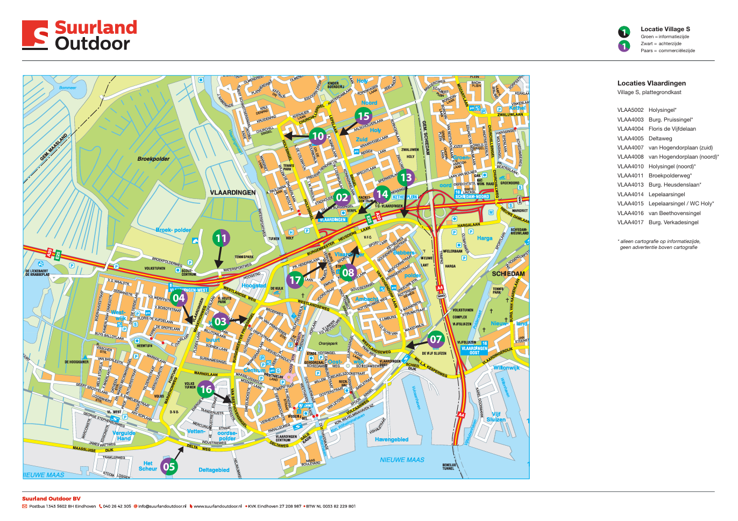
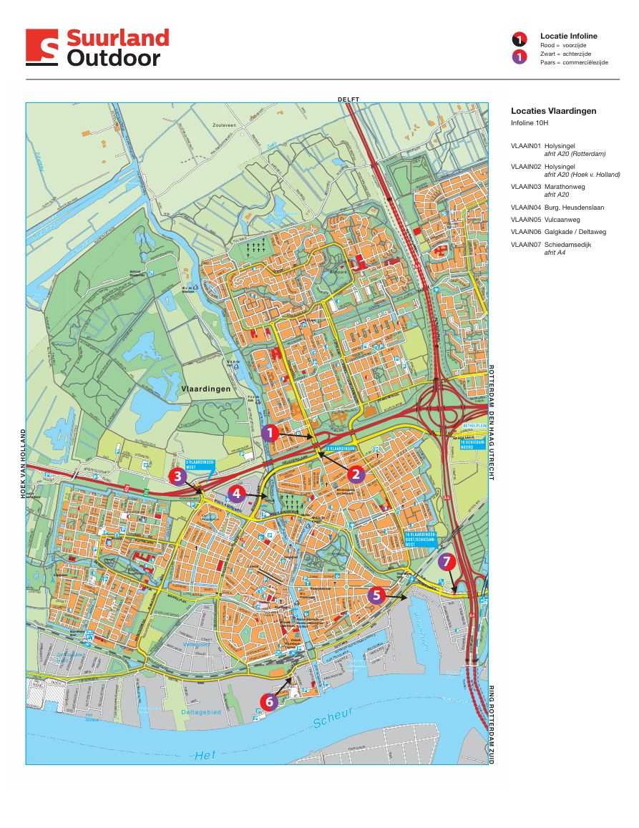
Nr. | Plattegrondkasten | Omschrijving
1 | POINT (4.3468135 51.923488),VLAA5002 Holysingel*,
2 | POINT (4.3371891 51.9147227),VLAA4003 Burg. Pruissingel*,
3 | POINT (4.3265484 51.9131372),VLAA4004 Floris de Vijfdelaan,
4 | POINT (4.3245795 51.9015927),VLAA4005 Deltaweg,
5 | POINT (4.3613799 51.9115269),VLAA4007 van Hogendorplaan (zuid),
6 | POINT (4.3541086 51.9211172),VLAA4008 van Hogendorplaan (noord)*,
7 | POINT (4.3418185 51.9317477),VLAA4010 Holysingel (noord)*,
8 | POINT (4.3298414 51.9187195),VLAA4011 Broekpolderweg*,
9 | POINT (4.361444 51.9239612),VLAA4013 Burg. Heusdenslaan*,
10 | POINT (4.3534778 51.9246234),VLAA4014 Lepelaarsingel ,
11 | POINT (4.3498635 51.9324418),VLAA4015 Lepelaarsingel / WC Holy*,
12 | POINT (4.3334543 51.9057775),VLAA4016 van Beethovensingel,
13 | POINT (4.3488258 51.9197678),VLAA4017 Burg. Verkadesingel,
 | * In huidige situatie alleen cartografie op informatiezijde, geen advertentie boven cartografie
Nr. | Digitale infosystemen | Omschrijving | Nr aansluiting (EAN) | Type aansluting | Opm
1 | POINT (4.3470132 51.9227903),VLAAIN01 Holysingel | afrit A20 (Rotterdam) | 871689260011728813 | 3 x 25 Ampère
2 | POINT (4.3477454 51.9214922),VLAAIN02 Holysingel | afrit A20 (Hoek v. Holland) | Onbekend |  | Type aansluiting niet bevestigd door Stedin
3 | POINT (4.3310644 51.9175647),VLAAIN03 Marathonweg | afrit A20 | Onbekend |  | Type aansluiting niet bevestigd door Stedin
4 | POINT (4.3394533 51.9176175),VLAAIN04 Burg. Heusdenslaan, |  | Onbekend |  | Type aansluiting niet bevestigd door Stedin
5 | POINT (4.3610938 51.9093121),VLAAIN05 Vulcaanweg, |  | Onbekend |  | Type aansluiting niet bevestigd door Stedin
6 | POINT (4.3429987 51.9011793),VLAAIN06 Galgkade / Deltaweg, |  | Onbekend |  | Type aansluiting niet bevestigd door Stedin
7 | POINT (4.3671002 51.9089447),VLAAIN07 Schiedamsedijk | afrit A4 | Onbekend |  | Type aansluiting niet bevestigd door Stedin

